노루페인트 교육 현황
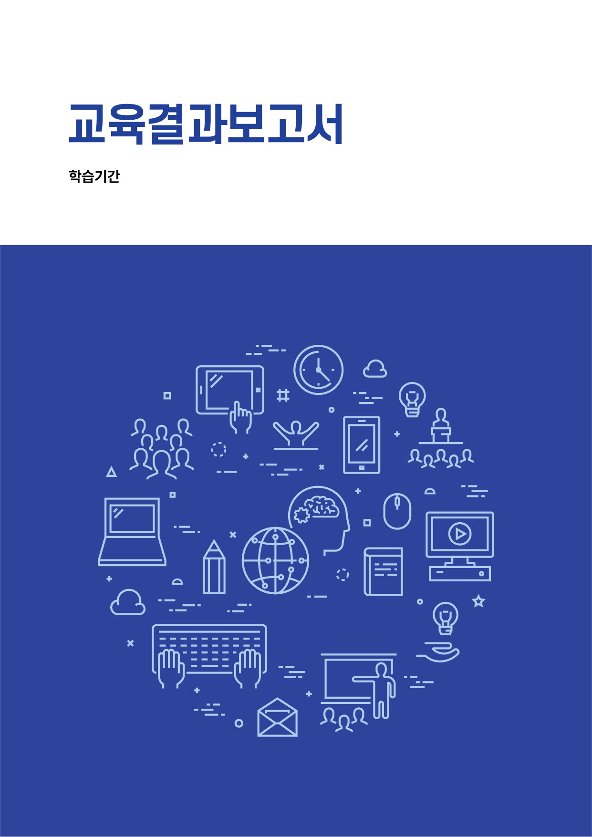
2025-01-01 ~ 2025-11-30

노루페인트

2025-07-16 ~ 2025-11-30

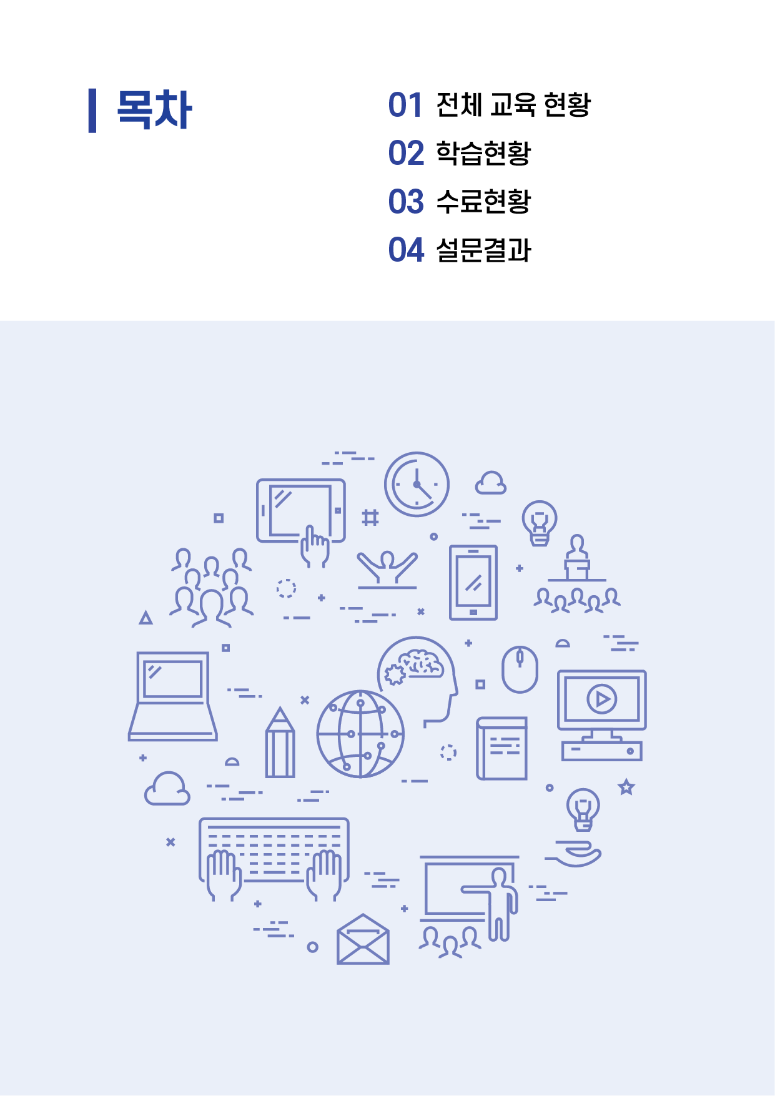

전체 교육현황

 | 1. 학습기간: |  | 2025-07-16 ~ 2025-11-30

 | 2. 교육수료 현황
 | 1) ESG 교육

 |  | ■ | 수료 | 417명
 |  | ■ | 미수료 | 329명
 |  | 합계 |  | 746명
 |  | 수료율 |  | 55.9%

 | 2) 공정거래법 교육

 |  | ■ | 수료 | 561명
 |  | ■ | 미수료 | 185명
 |  | 합계 |  | 746명
 |  | 수료율 |  | 75.2%

과정별 학습현황

1. 과정별 학습현황 - ESG 교육
No. | 과정코드 | 과정명 | 수료율(%) | 수강인원(명) | 수료(명) | 미수료(명)
1 | CEL0117770 | ESG 스토리텔링으로 기업 경영과 브랜딩 마스터하기 | 61.7% | 746 | 460 | 286
2 | CEL0117718 | ESG의 현황과 전망 | 76.1% | 746 | 568 | 178
3 | CEL0117709 | 기후위기와 탄소중립 | 70.4% | 746 | 525 | 221
4 | CEL0117766 | 모두가 알아야 할 가장 최신의 ESG | 66.5% | 746 | 496 | 250
5 | CEL0117719 | 빅데이터와 에콜로지 교육의 미션 | 75.6% | 746 | 564 | 182
6 | CEL0117710 | 생태권과 생물다양성의 위기 | 74.9% | 746 | 559 | 187
7 | CEL0117721 | 예술과 지구적 감수성 일깨우기 | 75.2% | 746 | 561 | 185
8 | CEL0117711 | 인류세(Anthropocene)와 지구적 세계관 | 75.3% | 746 | 562 | 184
9 | CEL0117716 | 정부 및 지방자치단체의 역할과 사례 | 76.4% | 746 | 570 | 176
10 | CEL0117723 | 줄이는 삶을 시작했습니다 | 75.5% | 746 | 563 | 183
11 | CEL0117715 | 지구를 위한 협약들 | 75.6% | 746 | 564 | 182
12 | CEL0117720 | 지구법과 자연과의 조화 | 75.5% | 746 | 563 | 183
13 | CEL0117722 | 지구와 생명의 감각적 체험 | 75.3% | 746 | 562 | 184
14 | CEL0117712 | 지구한계와 적용 | 75.5% | 746 | 563 | 183
15 | CEL0117714 | 지구헌장과 지구윤리 | 75.2% | 746 | 561 | 185
16 | CEL0117713 | 지속가능발전과 ESG경영의 도래 | 75.1% | 746 | 560 | 186
17 | CEL0117717 | 한국의 에너지 현황 | 76.1% | 746 | 568 | 178

상세 학습현황 - ESG
번호 | 이름 | ESG 필수과정 |  | ESG 필수과정
 |  | 수강완료여부 (총 17개) | 상세 수강현황 | CEL0117770 | CEL0117718 | CEL0117709 | CEL0117766 | CEL0117719 | CEL0117710 | CEL0117721 | CEL0117711 | CEL0117716 | CEL0117723 | CEL0117715 | CEL0117720 | CEL0117722 | CEL0117712 | CEL0117714 | CEL0117713 | CEL0117717
 |  |  |  | ESG 스토리텔링으로 기업 경영과 브랜딩 마스터하기 | ESG의 현황과 전망 | 기후위기와 탄소중립 | 모두가 알아야 할 가장 최신의 ESG | 빅데이터와 에콜로지 교육의 미션 | 생태권과 생물다양성의 위기 | 예술과 지구적 감수성 일깨우기 | 인류세(Anthropocene)와 지구적 세계관 | 정부 및 지방자치단체의 역할과 사례 | 줄이는 삶을 시작했습니다 | 지구를 위한 협약들 | 지구법과 자연과의 조화 | 지구와 생명의 감각적 체험 | 지구한계와 적용 | 지구헌장과 지구윤리 | 지속가능발전과 ESG경영의 도래 | 한국의 에너지 현황
1 | 갈** | O | 17/17 | 수강 | 수강 | 수강 | 수강 | 수강 | 수강 | 수강 | 수강 | 수강 | 수강 | 수강 | 수강 | 수강 | 수강 | 수강 | 수강 | 수강
2 | 강** | O | 17/17 | 수강 | 수강 | 수강 | 수강 | 수강 | 수강 | 수강 | 수강 | 수강 | 수강 | 수강 | 수강 | 수강 | 수강 | 수강 | 수강 | 수강
3 | 강** | X | 15/17 | 미수강 | 수강 | 수강 | 미수강 | 수강 | 수강 | 수강 | 수강 | 수강 | 수강 | 수강 | 수강 | 수강 | 수강 | 수강 | 수강 | 수강
4 | 강** | X | 0/17 | 미수강 | 미수강 | 미수강 | 미수강 | 미수강 | 미수강 | 미수강 | 미수강 | 미수강 | 미수강 | 미수강 | 미수강 | 미수강 | 미수강 | 미수강 | 미수강 | 미수강
5 | 강** | X | 0/17 | 미수강 | 미수강 | 미수강 | 미수강 | 미수강 | 미수강 | 미수강 | 미수강 | 미수강 | 미수강 | 미수강 | 미수강 | 미수강 | 미수강 | 미수강 | 미수강 | 미수강
6 | 강** | O | 17/17 | 수강 | 수강 | 수강 | 수강 | 수강 | 수강 | 수강 | 수강 | 수강 | 수강 | 수강 | 수강 | 수강 | 수강 | 수강 | 수강 | 수강
7 | 강** | X | 0/17 | 미수강 | 미수강 | 미수강 | 미수강 | 미수강 | 미수강 | 미수강 | 미수강 | 미수강 | 미수강 | 미수강 | 미수강 | 미수강 | 미수강 | 미수강 | 미수강 | 미수강
8 | 강** | X | 0/17 | 미수강 | 미수강 | 미수강 | 미수강 | 미수강 | 미수강 | 미수강 | 미수강 | 미수강 | 미수강 | 미수강 | 미수강 | 미수강 | 미수강 | 미수강 | 미수강 | 미수강
9 | 강** | X | 0/17 | 미수강 | 미수강 | 미수강 | 미수강 | 미수강 | 미수강 | 미수강 | 미수강 | 미수강 | 미수강 | 미수강 | 미수강 | 미수강 | 미수강 | 미수강 | 미수강 | 미수강
10 | 강** | X | 11/17 | 미수강 | 수강 | 미수강 | 수강 | 미수강 | 미수강 | 수강 | 미수강 | 수강 | 수강 | 수강 | 수강 | 수강 | 미수강 | 수강 | 수강 | 수강
11 | 강** | O | 17/17 | 수강 | 수강 | 수강 | 수강 | 수강 | 수강 | 수강 | 수강 | 수강 | 수강 | 수강 | 수강 | 수강 | 수강 | 수강 | 수강 | 수강
12 | 강** | O | 17/17 | 수강 | 수강 | 수강 | 수강 | 수강 | 수강 | 수강 | 수강 | 수강 | 수강 | 수강 | 수강 | 수강 | 수강 | 수강 | 수강 | 수강
13 | 강** | O | 17/17 | 수강 | 수강 | 수강 | 수강 | 수강 | 수강 | 수강 | 수강 | 수강 | 수강 | 수강 | 수강 | 수강 | 수강 | 수강 | 수강 | 수강
14 | 강** | O | 17/17 | 수강 | 수강 | 수강 | 수강 | 수강 | 수강 | 수강 | 수강 | 수강 | 수강 | 수강 | 수강 | 수강 | 수강 | 수강 | 수강 | 수강
15 | 강** | O | 17/17 | 수강 | 수강 | 수강 | 수강 | 수강 | 수강 | 수강 | 수강 | 수강 | 수강 | 수강 | 수강 | 수강 | 수강 | 수강 | 수강 | 수강
16 | 강** | X | 0/17 | 미수강 | 미수강 | 미수강 | 미수강 | 미수강 | 미수강 | 미수강 | 미수강 | 미수강 | 미수강 | 미수강 | 미수강 | 미수강 | 미수강 | 미수강 | 미수강 | 미수강
17 | 강** | X | 14/17 | 미수강 | 수강 | 미수강 | 미수강 | 수강 | 수강 | 수강 | 수강 | 수강 | 수강 | 수강 | 수강 | 수강 | 수강 | 수강 | 수강 | 수강
18 | 강** | O | 17/17 | 수강 | 수강 | 수강 | 수강 | 수강 | 수강 | 수강 | 수강 | 수강 | 수강 | 수강 | 수강 | 수강 | 수강 | 수강 | 수강 | 수강
19 | 강** | O | 17/17 | 수강 | 수강 | 수강 | 수강 | 수강 | 수강 | 수강 | 수강 | 수강 | 수강 | 수강 | 수강 | 수강 | 수강 | 수강 | 수강 | 수강
20 | 강** | O | 17/17 | 수강 | 수강 | 수강 | 수강 | 수강 | 수강 | 수강 | 수강 | 수강 | 수강 | 수강 | 수강 | 수강 | 수강 | 수강 | 수강 | 수강
21 | 강** | X | 0/17 | 미수강 | 미수강 | 미수강 | 미수강 | 미수강 | 미수강 | 미수강 | 미수강 | 미수강 | 미수강 | 미수강 | 미수강 | 미수강 | 미수강 | 미수강 | 미수강 | 미수강
22 | 강** | O | 17/17 | 수강 | 수강 | 수강 | 수강 | 수강 | 수강 | 수강 | 수강 | 수강 | 수강 | 수강 | 수강 | 수강 | 수강 | 수강 | 수강 | 수강
23 | 고** | O | 17/17 | 수강 | 수강 | 수강 | 수강 | 수강 | 수강 | 수강 | 수강 | 수강 | 수강 | 수강 | 수강 | 수강 | 수강 | 수강 | 수강 | 수강
24 | 고** | O | 17/17 | 수강 | 수강 | 수강 | 수강 | 수강 | 수강 | 수강 | 수강 | 수강 | 수강 | 수강 | 수강 | 수강 | 수강 | 수강 | 수강 | 수강
25 | 고** | X | 0/17 | 미수강 | 미수강 | 미수강 | 미수강 | 미수강 | 미수강 | 미수강 | 미수강 | 미수강 | 미수강 | 미수강 | 미수강 | 미수강 | 미수강 | 미수강 | 미수강 | 미수강
26 | 고** | X | 0/17 | 미수강 | 미수강 | 미수강 | 미수강 | 미수강 | 미수강 | 미수강 | 미수강 | 미수강 | 미수강 | 미수강 | 미수강 | 미수강 | 미수강 | 미수강 | 미수강 | 미수강
27 | 고** | X | 0/17 | 미수강 | 미수강 | 미수강 | 미수강 | 미수강 | 미수강 | 미수강 | 미수강 | 미수강 | 미수강 | 미수강 | 미수강 | 미수강 | 미수강 | 미수강 | 미수강 | 미수강
28 | 고** | O | 17/17 | 수강 | 수강 | 수강 | 수강 | 수강 | 수강 | 수강 | 수강 | 수강 | 수강 | 수강 | 수강 | 수강 | 수강 | 수강 | 수강 | 수강
29 | 고** | O | 17/17 | 수강 | 수강 | 수강 | 수강 | 수강 | 수강 | 수강 | 수강 | 수강 | 수강 | 수강 | 수강 | 수강 | 수강 | 수강 | 수강 | 수강
30 | 고** | X | 16/17 | 수강 | 수강 | 수강 | 수강 | 수강 | 미수강 | 수강 | 수강 | 수강 | 수강 | 수강 | 수강 | 수강 | 수강 | 수강 | 수강 | 수강
31 | 고** | O | 17/17 | 수강 | 수강 | 수강 | 수강 | 수강 | 수강 | 수강 | 수강 | 수강 | 수강 | 수강 | 수강 | 수강 | 수강 | 수강 | 수강 | 수강
32 | 고** | O | 17/17 | 수강 | 수강 | 수강 | 수강 | 수강 | 수강 | 수강 | 수강 | 수강 | 수강 | 수강 | 수강 | 수강 | 수강 | 수강 | 수강 | 수강
33 | 고** | O | 17/17 | 수강 | 수강 | 수강 | 수강 | 수강 | 수강 | 수강 | 수강 | 수강 | 수강 | 수강 | 수강 | 수강 | 수강 | 수강 | 수강 | 수강
34 | 공** | X | 16/17 | 미수강 | 수강 | 수강 | 수강 | 수강 | 수강 | 수강 | 수강 | 수강 | 수강 | 수강 | 수강 | 수강 | 수강 | 수강 | 수강 | 수강
35 | 공** | O | 17/17 | 수강 | 수강 | 수강 | 수강 | 수강 | 수강 | 수강 | 수강 | 수강 | 수강 | 수강 | 수강 | 수강 | 수강 | 수강 | 수강 | 수강
36 | 곽** | O | 17/17 | 수강 | 수강 | 수강 | 수강 | 수강 | 수강 | 수강 | 수강 | 수강 | 수강 | 수강 | 수강 | 수강 | 수강 | 수강 | 수강 | 수강
37 | 곽** | X | 16/17 | 수강 | 수강 | 수강 | 미수강 | 수강 | 수강 | 수강 | 수강 | 수강 | 수강 | 수강 | 수강 | 수강 | 수강 | 수강 | 수강 | 수강
38 | 곽** | O | 17/17 | 수강 | 수강 | 수강 | 수강 | 수강 | 수강 | 수강 | 수강 | 수강 | 수강 | 수강 | 수강 | 수강 | 수강 | 수강 | 수강 | 수강
39 | 곽** | X | 16/17 | 미수강 | 수강 | 수강 | 수강 | 수강 | 수강 | 수강 | 수강 | 수강 | 수강 | 수강 | 수강 | 수강 | 수강 | 수강 | 수강 | 수강
40 | 곽** | O | 17/17 | 수강 | 수강 | 수강 | 수강 | 수강 | 수강 | 수강 | 수강 | 수강 | 수강 | 수강 | 수강 | 수강 | 수강 | 수강 | 수강 | 수강
41 | 구** | X | 15/17 | 미수강 | 수강 | 미수강 | 수강 | 수강 | 수강 | 수강 | 수강 | 수강 | 수강 | 수강 | 수강 | 수강 | 수강 | 수강 | 수강 | 수강
42 | 구** | O | 17/17 | 수강 | 수강 | 수강 | 수강 | 수강 | 수강 | 수강 | 수강 | 수강 | 수강 | 수강 | 수강 | 수강 | 수강 | 수강 | 수강 | 수강
43 | 구** | X | 0/17 | 미수강 | 미수강 | 미수강 | 미수강 | 미수강 | 미수강 | 미수강 | 미수강 | 미수강 | 미수강 | 미수강 | 미수강 | 미수강 | 미수강 | 미수강 | 미수강 | 미수강
44 | 구** | X | 0/17 | 미수강 | 미수강 | 미수강 | 미수강 | 미수강 | 미수강 | 미수강 | 미수강 | 미수강 | 미수강 | 미수강 | 미수강 | 미수강 | 미수강 | 미수강 | 미수강 | 미수강
45 | 구** | X | 0/17 | 미수강 | 미수강 | 미수강 | 미수강 | 미수강 | 미수강 | 미수강 | 미수강 | 미수강 | 미수강 | 미수강 | 미수강 | 미수강 | 미수강 | 미수강 | 미수강 | 미수강
46 | 권** | O | 17/17 | 수강 | 수강 | 수강 | 수강 | 수강 | 수강 | 수강 | 수강 | 수강 | 수강 | 수강 | 수강 | 수강 | 수강 | 수강 | 수강 | 수강
47 | 권** | O | 17/17 | 수강 | 수강 | 수강 | 수강 | 수강 | 수강 | 수강 | 수강 | 수강 | 수강 | 수강 | 수강 | 수강 | 수강 | 수강 | 수강 | 수강
48 | 권** | X | 0/17 | 미수강 | 미수강 | 미수강 | 미수강 | 미수강 | 미수강 | 미수강 | 미수강 | 미수강 | 미수강 | 미수강 | 미수강 | 미수강 | 미수강 | 미수강 | 미수강 | 미수강
49 | 권** | O | 17/17 | 수강 | 수강 | 수강 | 수강 | 수강 | 수강 | 수강 | 수강 | 수강 | 수강 | 수강 | 수강 | 수강 | 수강 | 수강 | 수강 | 수강
50 | 권** | O | 17/17 | 수강 | 수강 | 수강 | 수강 | 수강 | 수강 | 수강 | 수강 | 수강 | 수강 | 수강 | 수강 | 수강 | 수강 | 수강 | 수강 | 수강
51 | 권** | O | 17/17 | 수강 | 수강 | 수강 | 수강 | 수강 | 수강 | 수강 | 수강 | 수강 | 수강 | 수강 | 수강 | 수강 | 수강 | 수강 | 수강 | 수강
52 | 권** | X | 0/17 | 미수강 | 미수강 | 미수강 | 미수강 | 미수강 | 미수강 | 미수강 | 미수강 | 미수강 | 미수강 | 미수강 | 미수강 | 미수강 | 미수강 | 미수강 | 미수강 | 미수강
53 | 권** | O | 17/17 | 수강 | 수강 | 수강 | 수강 | 수강 | 수강 | 수강 | 수강 | 수강 | 수강 | 수강 | 수강 | 수강 | 수강 | 수강 | 수강 | 수강
54 | 금** | O | 17/17 | 수강 | 수강 | 수강 | 수강 | 수강 | 수강 | 수강 | 수강 | 수강 | 수강 | 수강 | 수강 | 수강 | 수강 | 수강 | 수강 | 수강
55 | 기** | X | 16/17 | 수강 | 수강 | 수강 | 수강 | 수강 | 수강 | 수강 | 미수강 | 수강 | 수강 | 수강 | 수강 | 수강 | 수강 | 수강 | 수강 | 수강
56 | 김** | O | 17/17 | 수강 | 수강 | 수강 | 수강 | 수강 | 수강 | 수강 | 수강 | 수강 | 수강 | 수강 | 수강 | 수강 | 수강 | 수강 | 수강 | 수강
57 | 김** | X | 15/17 | 미수강 | 수강 | 수강 | 수강 | 수강 | 수강 | 수강 | 수강 | 수강 | 수강 | 수강 | 미수강 | 수강 | 수강 | 수강 | 수강 | 수강
58 | 김** | X | 0/17 | 미수강 | 미수강 | 미수강 | 미수강 | 미수강 | 미수강 | 미수강 | 미수강 | 미수강 | 미수강 | 미수강 | 미수강 | 미수강 | 미수강 | 미수강 | 미수강 | 미수강
59 | 김** | X | 0/17 | 미수강 | 미수강 | 미수강 | 미수강 | 미수강 | 미수강 | 미수강 | 미수강 | 미수강 | 미수강 | 미수강 | 미수강 | 미수강 | 미수강 | 미수강 | 미수강 | 미수강
60 | 김** | O | 17/17 | 수강 | 수강 | 수강 | 수강 | 수강 | 수강 | 수강 | 수강 | 수강 | 수강 | 수강 | 수강 | 수강 | 수강 | 수강 | 수강 | 수강
61 | 김** | O | 17/17 | 수강 | 수강 | 수강 | 수강 | 수강 | 수강 | 수강 | 수강 | 수강 | 수강 | 수강 | 수강 | 수강 | 수강 | 수강 | 수강 | 수강
62 | 김** | O | 17/17 | 수강 | 수강 | 수강 | 수강 | 수강 | 수강 | 수강 | 수강 | 수강 | 수강 | 수강 | 수강 | 수강 | 수강 | 수강 | 수강 | 수강
63 | 김** | O | 17/17 | 수강 | 수강 | 수강 | 수강 | 수강 | 수강 | 수강 | 수강 | 수강 | 수강 | 수강 | 수강 | 수강 | 수강 | 수강 | 수강 | 수강
64 | 김** | O | 17/17 | 수강 | 수강 | 수강 | 수강 | 수강 | 수강 | 수강 | 수강 | 수강 | 수강 | 수강 | 수강 | 수강 | 수강 | 수강 | 수강 | 수강
65 | 김** | O | 17/17 | 수강 | 수강 | 수강 | 수강 | 수강 | 수강 | 수강 | 수강 | 수강 | 수강 | 수강 | 수강 | 수강 | 수강 | 수강 | 수강 | 수강
66 | 김** | O | 17/17 | 수강 | 수강 | 수강 | 수강 | 수강 | 수강 | 수강 | 수강 | 수강 | 수강 | 수강 | 수강 | 수강 | 수강 | 수강 | 수강 | 수강
67 | 김** | O | 17/17 | 수강 | 수강 | 수강 | 수강 | 수강 | 수강 | 수강 | 수강 | 수강 | 수강 | 수강 | 수강 | 수강 | 수강 | 수강 | 수강 | 수강
68 | 김** | O | 17/17 | 수강 | 수강 | 수강 | 수강 | 수강 | 수강 | 수강 | 수강 | 수강 | 수강 | 수강 | 수강 | 수강 | 수강 | 수강 | 수강 | 수강
69 | 김** | O | 17/17 | 수강 | 수강 | 수강 | 수강 | 수강 | 수강 | 수강 | 수강 | 수강 | 수강 | 수강 | 수강 | 수강 | 수강 | 수강 | 수강 | 수강
70 | 김** | O | 17/17 | 수강 | 수강 | 수강 | 수강 | 수강 | 수강 | 수강 | 수강 | 수강 | 수강 | 수강 | 수강 | 수강 | 수강 | 수강 | 수강 | 수강
71 | 김** | X | 16/17 | 수강 | 수강 | 미수강 | 수강 | 수강 | 수강 | 수강 | 수강 | 수강 | 수강 | 수강 | 수강 | 수강 | 수강 | 수강 | 수강 | 수강
72 | 김** | O | 17/17 | 수강 | 수강 | 수강 | 수강 | 수강 | 수강 | 수강 | 수강 | 수강 | 수강 | 수강 | 수강 | 수강 | 수강 | 수강 | 수강 | 수강
73 | 김** | X | 7/17 | 수강 | 수강 | 미수강 | 미수강 | 수강 | 미수강 | 수강 | 미수강 | 미수강 | 수강 | 미수강 | 수강 | 수강 | 미수강 | 미수강 | 미수강 | 미수강
74 | 김** | X | 15/17 | 미수강 | 수강 | 수강 | 미수강 | 수강 | 수강 | 수강 | 수강 | 수강 | 수강 | 수강 | 수강 | 수강 | 수강 | 수강 | 수강 | 수강
75 | 김** | O | 17/17 | 수강 | 수강 | 수강 | 수강 | 수강 | 수강 | 수강 | 수강 | 수강 | 수강 | 수강 | 수강 | 수강 | 수강 | 수강 | 수강 | 수강
76 | 김** | O | 17/17 | 수강 | 수강 | 수강 | 수강 | 수강 | 수강 | 수강 | 수강 | 수강 | 수강 | 수강 | 수강 | 수강 | 수강 | 수강 | 수강 | 수강
77 | 김** | O | 17/17 | 수강 | 수강 | 수강 | 수강 | 수강 | 수강 | 수강 | 수강 | 수강 | 수강 | 수강 | 수강 | 수강 | 수강 | 수강 | 수강 | 수강
78 | 김** | O | 17/17 | 수강 | 수강 | 수강 | 수강 | 수강 | 수강 | 수강 | 수강 | 수강 | 수강 | 수강 | 수강 | 수강 | 수강 | 수강 | 수강 | 수강
79 | 김** | X | 1/17 | 미수강 | 미수강 | 미수강 | 수강 | 미수강 | 미수강 | 미수강 | 미수강 | 미수강 | 미수강 | 미수강 | 미수강 | 미수강 | 미수강 | 미수강 | 미수강 | 미수강
80 | 김** | O | 17/17 | 수강 | 수강 | 수강 | 수강 | 수강 | 수강 | 수강 | 수강 | 수강 | 수강 | 수강 | 수강 | 수강 | 수강 | 수강 | 수강 | 수강
81 | 김** | X | 0/17 | 미수강 | 미수강 | 미수강 | 미수강 | 미수강 | 미수강 | 미수강 | 미수강 | 미수강 | 미수강 | 미수강 | 미수강 | 미수강 | 미수강 | 미수강 | 미수강 | 미수강
82 | 김** | O | 17/17 | 수강 | 수강 | 수강 | 수강 | 수강 | 수강 | 수강 | 수강 | 수강 | 수강 | 수강 | 수강 | 수강 | 수강 | 수강 | 수강 | 수강
83 | 김** | X | 0/17 | 미수강 | 미수강 | 미수강 | 미수강 | 미수강 | 미수강 | 미수강 | 미수강 | 미수강 | 미수강 | 미수강 | 미수강 | 미수강 | 미수강 | 미수강 | 미수강 | 미수강
84 | 김** | O | 17/17 | 수강 | 수강 | 수강 | 수강 | 수강 | 수강 | 수강 | 수강 | 수강 | 수강 | 수강 | 수강 | 수강 | 수강 | 수강 | 수강 | 수강
85 | 김** | O | 17/17 | 수강 | 수강 | 수강 | 수강 | 수강 | 수강 | 수강 | 수강 | 수강 | 수강 | 수강 | 수강 | 수강 | 수강 | 수강 | 수강 | 수강
86 | 김** | O | 17/17 | 수강 | 수강 | 수강 | 수강 | 수강 | 수강 | 수강 | 수강 | 수강 | 수강 | 수강 | 수강 | 수강 | 수강 | 수강 | 수강 | 수강
87 | 김** | O | 17/17 | 수강 | 수강 | 수강 | 수강 | 수강 | 수강 | 수강 | 수강 | 수강 | 수강 | 수강 | 수강 | 수강 | 수강 | 수강 | 수강 | 수강
88 | 김** | X | 16/17 | 미수강 | 수강 | 수강 | 수강 | 수강 | 수강 | 수강 | 수강 | 수강 | 수강 | 수강 | 수강 | 수강 | 수강 | 수강 | 수강 | 수강
89 | 김** | X | 0/17 | 미수강 | 미수강 | 미수강 | 미수강 | 미수강 | 미수강 | 미수강 | 미수강 | 미수강 | 미수강 | 미수강 | 미수강 | 미수강 | 미수강 | 미수강 | 미수강 | 미수강
90 | 김** | O | 17/17 | 수강 | 수강 | 수강 | 수강 | 수강 | 수강 | 수강 | 수강 | 수강 | 수강 | 수강 | 수강 | 수강 | 수강 | 수강 | 수강 | 수강
91 | 김** | X | 12/17 | 수강 | 수강 | 미수강 | 미수강 | 수강 | 미수강 | 수강 | 미수강 | 수강 | 수강 | 수강 | 수강 | 수강 | 미수강 | 수강 | 수강 | 수강
92 | 김** | O | 17/17 | 수강 | 수강 | 수강 | 수강 | 수강 | 수강 | 수강 | 수강 | 수강 | 수강 | 수강 | 수강 | 수강 | 수강 | 수강 | 수강 | 수강
93 | 김** | O | 17/17 | 수강 | 수강 | 수강 | 수강 | 수강 | 수강 | 수강 | 수강 | 수강 | 수강 | 수강 | 수강 | 수강 | 수강 | 수강 | 수강 | 수강
94 | 김** | X | 14/17 | 미수강 | 수강 | 미수강 | 수강 | 수강 | 미수강 | 수강 | 수강 | 수강 | 수강 | 수강 | 수강 | 수강 | 수강 | 수강 | 수강 | 수강
95 | 김** | O | 17/17 | 수강 | 수강 | 수강 | 수강 | 수강 | 수강 | 수강 | 수강 | 수강 | 수강 | 수강 | 수강 | 수강 | 수강 | 수강 | 수강 | 수강
96 | 김** | O | 17/17 | 수강 | 수강 | 수강 | 수강 | 수강 | 수강 | 수강 | 수강 | 수강 | 수강 | 수강 | 수강 | 수강 | 수강 | 수강 | 수강 | 수강
97 | 김** | X | 5/17 | 수강 | 미수강 | 미수강 | 미수강 | 미수강 | 미수강 | 미수강 | 미수강 | 수강 | 미수강 | 미수강 | 미수강 | 미수강 | 수강 | 미수강 | 수강 | 수강
98 | 김** | X | 12/17 | 미수강 | 수강 | 수강 | 수강 | 미수강 | 수강 | 수강 | 수강 | 수강 | 미수강 | 수강 | 미수강 | 미수강 | 수강 | 수강 | 수강 | 수강
99 | 김** | X | 0/17 | 미수강 | 미수강 | 미수강 | 미수강 | 미수강 | 미수강 | 미수강 | 미수강 | 미수강 | 미수강 | 미수강 | 미수강 | 미수강 | 미수강 | 미수강 | 미수강 | 미수강
100 | 김** | O | 17/17 | 수강 | 수강 | 수강 | 수강 | 수강 | 수강 | 수강 | 수강 | 수강 | 수강 | 수강 | 수강 | 수강 | 수강 | 수강 | 수강 | 수강
101 | 김** | O | 17/17 | 수강 | 수강 | 수강 | 수강 | 수강 | 수강 | 수강 | 수강 | 수강 | 수강 | 수강 | 수강 | 수강 | 수강 | 수강 | 수강 | 수강
102 | 김** | O | 17/17 | 수강 | 수강 | 수강 | 수강 | 수강 | 수강 | 수강 | 수강 | 수강 | 수강 | 수강 | 수강 | 수강 | 수강 | 수강 | 수강 | 수강
103 | 김** | O | 17/17 | 수강 | 수강 | 수강 | 수강 | 수강 | 수강 | 수강 | 수강 | 수강 | 수강 | 수강 | 수강 | 수강 | 수강 | 수강 | 수강 | 수강
104 | 김** | O | 17/17 | 수강 | 수강 | 수강 | 수강 | 수강 | 수강 | 수강 | 수강 | 수강 | 수강 | 수강 | 수강 | 수강 | 수강 | 수강 | 수강 | 수강
105 | 김** | O | 17/17 | 수강 | 수강 | 수강 | 수강 | 수강 | 수강 | 수강 | 수강 | 수강 | 수강 | 수강 | 수강 | 수강 | 수강 | 수강 | 수강 | 수강
106 | 김** | X | 0/17 | 미수강 | 미수강 | 미수강 | 미수강 | 미수강 | 미수강 | 미수강 | 미수강 | 미수강 | 미수강 | 미수강 | 미수강 | 미수강 | 미수강 | 미수강 | 미수강 | 미수강
107 | 김** | O | 17/17 | 수강 | 수강 | 수강 | 수강 | 수강 | 수강 | 수강 | 수강 | 수강 | 수강 | 수강 | 수강 | 수강 | 수강 | 수강 | 수강 | 수강
108 | 김** | O | 17/17 | 수강 | 수강 | 수강 | 수강 | 수강 | 수강 | 수강 | 수강 | 수강 | 수강 | 수강 | 수강 | 수강 | 수강 | 수강 | 수강 | 수강
109 | 김** | O | 17/17 | 수강 | 수강 | 수강 | 수강 | 수강 | 수강 | 수강 | 수강 | 수강 | 수강 | 수강 | 수강 | 수강 | 수강 | 수강 | 수강 | 수강
110 | 김** | O | 17/17 | 수강 | 수강 | 수강 | 수강 | 수강 | 수강 | 수강 | 수강 | 수강 | 수강 | 수강 | 수강 | 수강 | 수강 | 수강 | 수강 | 수강
111 | 김** | X | 0/17 | 미수강 | 미수강 | 미수강 | 미수강 | 미수강 | 미수강 | 미수강 | 미수강 | 미수강 | 미수강 | 미수강 | 미수강 | 미수강 | 미수강 | 미수강 | 미수강 | 미수강
112 | 김** | O | 17/17 | 수강 | 수강 | 수강 | 수강 | 수강 | 수강 | 수강 | 수강 | 수강 | 수강 | 수강 | 수강 | 수강 | 수강 | 수강 | 수강 | 수강
113 | 김** | O | 17/17 | 수강 | 수강 | 수강 | 수강 | 수강 | 수강 | 수강 | 수강 | 수강 | 수강 | 수강 | 수강 | 수강 | 수강 | 수강 | 수강 | 수강
114 | 김** | O | 17/17 | 수강 | 수강 | 수강 | 수강 | 수강 | 수강 | 수강 | 수강 | 수강 | 수강 | 수강 | 수강 | 수강 | 수강 | 수강 | 수강 | 수강
115 | 김** | O | 17/17 | 수강 | 수강 | 수강 | 수강 | 수강 | 수강 | 수강 | 수강 | 수강 | 수강 | 수강 | 수강 | 수강 | 수강 | 수강 | 수강 | 수강
116 | 김** | O | 17/17 | 수강 | 수강 | 수강 | 수강 | 수강 | 수강 | 수강 | 수강 | 수강 | 수강 | 수강 | 수강 | 수강 | 수강 | 수강 | 수강 | 수강
117 | 김** | X | 16/17 | 미수강 | 수강 | 수강 | 수강 | 수강 | 수강 | 수강 | 수강 | 수강 | 수강 | 수강 | 수강 | 수강 | 수강 | 수강 | 수강 | 수강
118 | 김** | X | 16/17 | 미수강 | 수강 | 수강 | 수강 | 수강 | 수강 | 수강 | 수강 | 수강 | 수강 | 수강 | 수강 | 수강 | 수강 | 수강 | 수강 | 수강
119 | 김** | O | 17/17 | 수강 | 수강 | 수강 | 수강 | 수강 | 수강 | 수강 | 수강 | 수강 | 수강 | 수강 | 수강 | 수강 | 수강 | 수강 | 수강 | 수강
120 | 김** | O | 17/17 | 수강 | 수강 | 수강 | 수강 | 수강 | 수강 | 수강 | 수강 | 수강 | 수강 | 수강 | 수강 | 수강 | 수강 | 수강 | 수강 | 수강
121 | 김** | X | 0/17 | 미수강 | 미수강 | 미수강 | 미수강 | 미수강 | 미수강 | 미수강 | 미수강 | 미수강 | 미수강 | 미수강 | 미수강 | 미수강 | 미수강 | 미수강 | 미수강 | 미수강
122 | 김** | X | 0/17 | 미수강 | 미수강 | 미수강 | 미수강 | 미수강 | 미수강 | 미수강 | 미수강 | 미수강 | 미수강 | 미수강 | 미수강 | 미수강 | 미수강 | 미수강 | 미수강 | 미수강
123 | 김** | O | 17/17 | 수강 | 수강 | 수강 | 수강 | 수강 | 수강 | 수강 | 수강 | 수강 | 수강 | 수강 | 수강 | 수강 | 수강 | 수강 | 수강 | 수강
124 | 김** | O | 17/17 | 수강 | 수강 | 수강 | 수강 | 수강 | 수강 | 수강 | 수강 | 수강 | 수강 | 수강 | 수강 | 수강 | 수강 | 수강 | 수강 | 수강
125 | 김** | O | 17/17 | 수강 | 수강 | 수강 | 수강 | 수강 | 수강 | 수강 | 수강 | 수강 | 수강 | 수강 | 수강 | 수강 | 수강 | 수강 | 수강 | 수강
126 | 김** | O | 17/17 | 수강 | 수강 | 수강 | 수강 | 수강 | 수강 | 수강 | 수강 | 수강 | 수강 | 수강 | 수강 | 수강 | 수강 | 수강 | 수강 | 수강
127 | 김** | O | 17/17 | 수강 | 수강 | 수강 | 수강 | 수강 | 수강 | 수강 | 수강 | 수강 | 수강 | 수강 | 수강 | 수강 | 수강 | 수강 | 수강 | 수강
128 | 김** | O | 17/17 | 수강 | 수강 | 수강 | 수강 | 수강 | 수강 | 수강 | 수강 | 수강 | 수강 | 수강 | 수강 | 수강 | 수강 | 수강 | 수강 | 수강
129 | 김** | X | 0/17 | 미수강 | 미수강 | 미수강 | 미수강 | 미수강 | 미수강 | 미수강 | 미수강 | 미수강 | 미수강 | 미수강 | 미수강 | 미수강 | 미수강 | 미수강 | 미수강 | 미수강
130 | 김** | X | 0/17 | 미수강 | 미수강 | 미수강 | 미수강 | 미수강 | 미수강 | 미수강 | 미수강 | 미수강 | 미수강 | 미수강 | 미수강 | 미수강 | 미수강 | 미수강 | 미수강 | 미수강
131 | 김** | X | 16/17 | 수강 | 수강 | 수강 | 미수강 | 수강 | 수강 | 수강 | 수강 | 수강 | 수강 | 수강 | 수강 | 수강 | 수강 | 수강 | 수강 | 수강
132 | 김** | X | 15/17 | 수강 | 수강 | 미수강 | 수강 | 수강 | 미수강 | 수강 | 수강 | 수강 | 수강 | 수강 | 수강 | 수강 | 수강 | 수강 | 수강 | 수강
133 | 김** | X | 15/17 | 수강 | 수강 | 수강 | 수강 | 수강 | 수강 | 수강 | 미수강 | 수강 | 수강 | 수강 | 수강 | 수강 | 미수강 | 수강 | 수강 | 수강
134 | 김** | O | 17/17 | 수강 | 수강 | 수강 | 수강 | 수강 | 수강 | 수강 | 수강 | 수강 | 수강 | 수강 | 수강 | 수강 | 수강 | 수강 | 수강 | 수강
135 | 김** | O | 17/17 | 수강 | 수강 | 수강 | 수강 | 수강 | 수강 | 수강 | 수강 | 수강 | 수강 | 수강 | 수강 | 수강 | 수강 | 수강 | 수강 | 수강
136 | 김** | O | 17/17 | 수강 | 수강 | 수강 | 수강 | 수강 | 수강 | 수강 | 수강 | 수강 | 수강 | 수강 | 수강 | 수강 | 수강 | 수강 | 수강 | 수강
137 | 김** | X | 0/17 | 미수강 | 미수강 | 미수강 | 미수강 | 미수강 | 미수강 | 미수강 | 미수강 | 미수강 | 미수강 | 미수강 | 미수강 | 미수강 | 미수강 | 미수강 | 미수강 | 미수강
138 | 김** | O | 17/17 | 수강 | 수강 | 수강 | 수강 | 수강 | 수강 | 수강 | 수강 | 수강 | 수강 | 수강 | 수강 | 수강 | 수강 | 수강 | 수강 | 수강
139 | 김** | O | 17/17 | 수강 | 수강 | 수강 | 수강 | 수강 | 수강 | 수강 | 수강 | 수강 | 수강 | 수강 | 수강 | 수강 | 수강 | 수강 | 수강 | 수강
140 | 김** | X | 0/17 | 미수강 | 미수강 | 미수강 | 미수강 | 미수강 | 미수강 | 미수강 | 미수강 | 미수강 | 미수강 | 미수강 | 미수강 | 미수강 | 미수강 | 미수강 | 미수강 | 미수강
141 | 김** | O | 17/17 | 수강 | 수강 | 수강 | 수강 | 수강 | 수강 | 수강 | 수강 | 수강 | 수강 | 수강 | 수강 | 수강 | 수강 | 수강 | 수강 | 수강
142 | 김** | O | 17/17 | 수강 | 수강 | 수강 | 수강 | 수강 | 수강 | 수강 | 수강 | 수강 | 수강 | 수강 | 수강 | 수강 | 수강 | 수강 | 수강 | 수강
143 | 김** | O | 17/17 | 수강 | 수강 | 수강 | 수강 | 수강 | 수강 | 수강 | 수강 | 수강 | 수강 | 수강 | 수강 | 수강 | 수강 | 수강 | 수강 | 수강
144 | 김** | X | 15/17 | 미수강 | 수강 | 수강 | 미수강 | 수강 | 수강 | 수강 | 수강 | 수강 | 수강 | 수강 | 수강 | 수강 | 수강 | 수강 | 수강 | 수강
145 | 김** | X | 15/17 | 미수강 | 수강 | 수강 | 미수강 | 수강 | 수강 | 수강 | 수강 | 수강 | 수강 | 수강 | 수강 | 수강 | 수강 | 수강 | 수강 | 수강
...

